Worksheet
 | Alklima B.V.
 | Van Hennaertweg 29
 | 2952 CA Alblasserdam
 | NEDERLAND
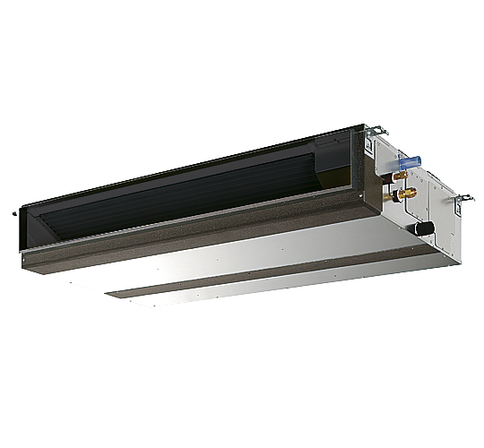
Code | PEAD-M71 JA
Product | Mr. Slim Standaard 7,1 kW kanaalunit incl. pomp

Vermogen & prestaties
Naam |  | Waarde | Eenheid
Koelcapaciteit |  | 7.1 | kW
Verwarmingscapaciteit |  | 8 | kW

Elektrische gegevens
Naam |  | Waarde | Eenheid
Voeding/aansluitmogelijkheid |  | Buitenunit
Aansluiting voeding |  | Op buiten-unit
Bekabeling tussen buiten- en binnen-unit |  | 4x 1,5mm²

Technische gegevens
Naam |  | Waarde | Eenheid
Type koudemiddel (GWP) |  | R32 (675)
Aantal ventilatiesnelheden |  | 3
Luchtdebiet koelen |  | 1050.00 - 1500.00 | m³/h
Luchtdebiet verwarmen |  | 1050.00 - 1500.00 | m³/h
Externe statische druk |  | 40/50//70/100/150 Pa | Pa

Geluidsprestaties
Naam |  | Waarde | Eenheid
Geluidsdrukniveau koelen |  | 26.00 - 34.00 | dB(A)
Geluidsdrukniveau verwarmen |  | 26.00 - 34.00 | dB(A)
Geluidsvermogenniveau |  | 58 | dB(A)

Afmetingen & aansluitingen
Naam |  | Waarde | Eenheid
Koelleiding diameters |  | 3/8" - 5/8"
Uitwendige buisdiameter condensafvoer |  | 32 | mm
Afmetingen (HxBxD) |  | 250 × 1100 × 732 | mm
Gewicht |  | 29.5 | kg

Uitvoering & werking
Naam |  | Waarde | Eenheid
Werkingsprincipe |  | Koelen en verwarmen
VRF-uitvoering |  | Nee
Model (binnenunit) |  | Plafondinbouw (kanaal)
Inverter gestuurd |  | Nee
Met draadloze afstandsbediening |  | Nee
Met afstandsbediening |  | Nee
Met klokprogramma/timer |  | Nee
Met luchtzuiveringsfilter |  | Ja
Met geurfilter |  | Nee
Inclusief condensafvoerpomp |  | Ja
Binnenunit met buitenluchtaansluiting |  | Ja

